Planilha1
Caso de teste | Comportamento esperado | Resultado real (Erro/OK) | Detalhamento do problema
Jéssica e Maria (Indicar os computadores disponíveis) | O total de computadores por sala será 1 por teste | OK
Botão para selecionar o computador | Após a seleção, deverá abrir uma tela com os botões para o cálculo, salvamento e histórico. | Erro | O botão para mudar de página não está evidente, ele acaba se misturando com o restante da tela, não estando bem identificado. O usuário pode não conseguir achar o botão e ficar sem entender o que fazer.
Botão para cálculo | O usuário vai inserir o número da bateria O resultado irá informar a hora de duração Se a bateria estiver baixa, o campo abaixo ficará vermelho Se média, amarelo Se bastante, verde | Erro | O campo de digitar a bateria aceita números negativos, porém não é possível eu estar com a bateria mais baixa que 0. Assim como, é possível digitar/selecionar um número maior que 100, sendo que a bateria de um computador tem o limite de 100%. Em adição, quando não adicionado um número, aparece uma mensagem que não está em português, sendo difícil de entender. | 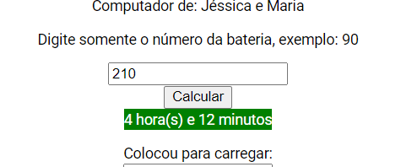 | 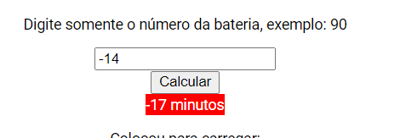 | 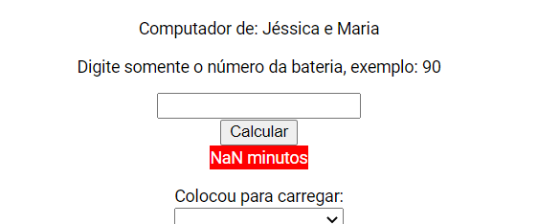
Botão para cadastrar carregamento | Deverá selecionar se o usuário irá colocar para carregar ou não Deverá inserir seu nome junto | OK
Botão para salvar | Uma tela de alerta sobre o salvamento irá aparecer | Erro | É possível salvar uma informação sem preencher os campos.
Botão com histórico | Uma tela com histórico de cada carregamento do computador selecionado irá aparecer | Erro | Quando nem todos os campos são preenchidos, aparecem informações em branco na tabela. A tabela se encontra mal localizada na tela, estando no canto e pequena, sendo difícil visualizá-la, assim como não possui uma divisão visual clara entre os seus itens. | 